EmpData_(ColOdoHet)_noPlots
Nrow | Treat | Taxres_max | Abundance | pi | ln(pi) | pi * ln(pi) | Treat | H | q1 (expH)
13 | AWD | pygmaea | 194 | 0.35208711434 | -1.0438766501 | -0.36753551745 | AWD | 1.7728906583 | 5.8878485445
6 | AWD | Hydroglyphus | 174 | 0.31578947368 | -1.1526795099 | -0.36400405577 | CON | 1.9886201278 | 7.3054462217
9 | AWD | elegans | 70 | 0.12704174229 | -2.0632395671 | -0.26211754936 | MSD | 1.7837165006 | 5.9519357371
11 | AWD | graellsii | 24 | 0.043557168784 | -3.1336809788 | -0.13649427131
14 | AWD | sardeus | 19 | 0.034482758621 | -3.36729583 | -0.11611364931 |  |  | Chao, 2014:
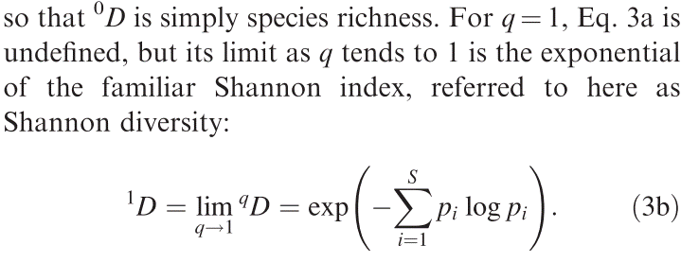
12 | AWD | nigrolineata | 18 | 0.032667876588 | -3.4213630513 | -0.11176866592
8 | AWD | Libellulidae | 13 | 0.023593466425 | -3.7467854517 | -0.088399656755
1 | AWD | Coenagrionidae | 11 | 0.019963702359 | -3.9138395364 | -0.078134727586
2 | AWD | Enochrus | 7 | 0.012704174229 | -4.3658246601 | -0.055464197134
4 | AWD | Helochares | 7 | 0.012704174229 | -4.3658246601 | -0.055464197134
10 | AWD | fonscolombii | 3 | 0.005444646098 | -5.2131225205 | -0.02838360719
15 | AWD | suturalis | 3 | 0.005444646098 | -5.2131225205 | -0.02838360719
16 | AWD | vittigera | 3 | 0.005444646098 | -5.2131225205 | -0.02838360719
5 | AWD | Hydaticus | 2 | 0.0036297640653 | -5.6185876286 | -0.020394147472 |  |  | Note: This data comes from ColOdoHet, dataframe from which Hill numbers were calculated
7 | AWD | Hydrophilidae | 2 | 0.0036297640653 | -5.6185876286 | -0.020394147472
3 | AWD | Gerris | 1 | 0.0018148820327 | -6.3117348092 | -0.0114550541
25 | CON | elegans | 366 | 0.3042394015 | -1.1899403826 | -0.36202674981
30 | CON | pygmaea | 309 | 0.25685785536 | -1.3592324391 | -0.34912952924
23 | CON | Hydroglyphus | 176 | 0.14630091438 | -1.9220897209 | -0.28120348369
31 | CON | sardeus | 73 | 0.06068162926 | -2.8021142748 | -0.17003685957
27 | CON | graellsii | 59 | 0.049044056525 | -3.0150362721 | -0.14786960935
29 | CON | nigrolineata | 52 | 0.043225270158 | -3.1413299974 | -0.13578483779
24 | CON | Libellulidae | 41 | 0.034081463009 | -3.3790016493 | -0.11516131972
20 | CON | Gerris | 39 | 0.032418952618 | -3.4290120698 | -0.11116497982
18 | CON | Coenagrionidae | 23 | 0.019118869493 | -3.9570795 | -0.075654886535
32 | CON | vittigera | 21 | 0.017456359102 | -4.0480512783 | -0.070664236777
26 | CON | fonscolombii | 18 | 0.014962593516 | -4.2022019581 | -0.062875839772
21 | CON | Helochares | 15 | 0.01246882793 | -4.3845235149 | -0.054669869263
17 | CON | Coenagrion | 7 | 0.0058187863674 | -5.1466635669 | -0.029947335801
28 | CON | lefebvrii | 2 | 0.0016625103907 | -6.3994265354 | -0.01063911311
19 | CON | Enochrus | 1 | 0.00083125519534 | -7.092573716 | -0.0058957387498
22 | CON | Hydaticus | 1 | 0.00083125519534 | -7.092573716 | -0.0058957387498
39 | MSD | Hydroglyphus | 220 | 0.28985507246 | -1.238374231 | -0.35894905248
45 | MSD | pygmaea | 204 | 0.26877470356 | -1.3138817836 | -0.35313818688
42 | MSD | elegans | 178 | 0.23451910408 | -1.4502182271 | -0.34010387935
46 | MSD | sardeus | 48 | 0.063241106719 | -2.7608007665 | -0.1745960959
44 | MSD | nigrolineata | 42 | 0.055335968379 | -2.8943321591 | -0.16016067284
41 | MSD | Libellulidae | 15 | 0.01976284585 | -3.9239515763 | -0.077548450124
34 | MSD | Coenagrionidae | 13 | 0.017127799736 | -4.0670524199 | -0.069659659366
48 | MSD | vittigera | 13 | 0.017127799736 | -4.0670524199 | -0.069659659366
37 | MSD | Helochares | 6 | 0.0079051383399 | -4.8402423082 | -0.038262785045
43 | MSD | graellsii | 6 | 0.0079051383399 | -4.8402423082 | -0.038262785045
33 | MSD | Coenagrion | 4 | 0.0052700922266 | -5.2457074163 | -0.027645361878
36 | MSD | Gerris | 4 | 0.0052700922266 | -5.2457074163 | -0.027645361878
38 | MSD | Hydaticus | 3 | 0.00395256917 | -5.5333894887 | -0.021871104699
35 | MSD | Enochrus | 1 | 0.0013175230567 | -6.6320017774 | -0.0087378152535
40 | MSD | Hydrophilidae | 1 | 0.0013175230567 | -6.6320017774 | -0.0087378152535
47 | MSD | suturalis | 1 | 0.0013175230567 | -6.6320017774 | -0.0087378152535

